关系图
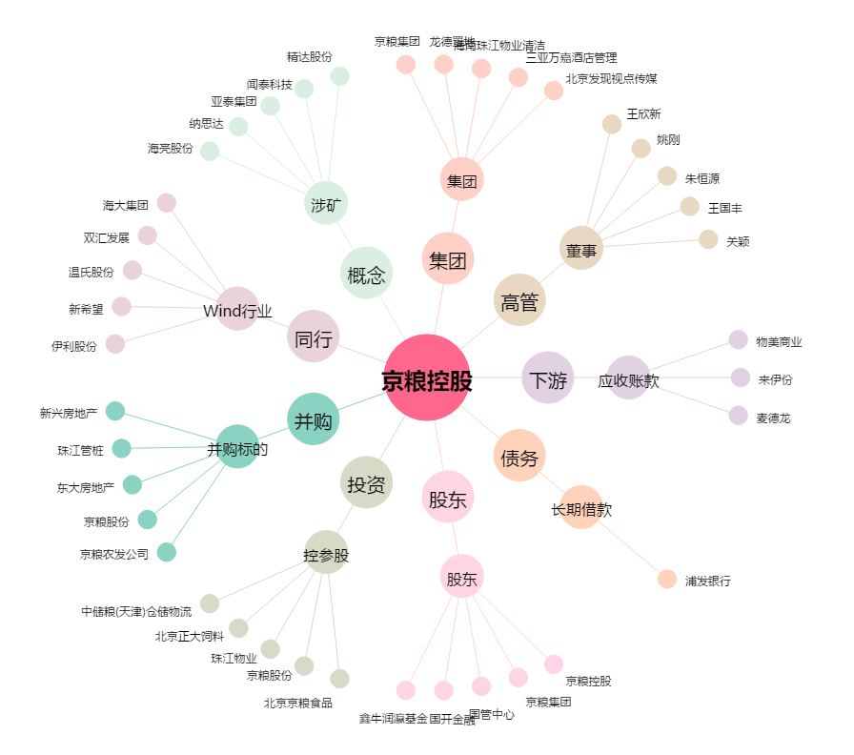
京粮控股[000505.SZ] - 关系概览图

